Manhhinh search
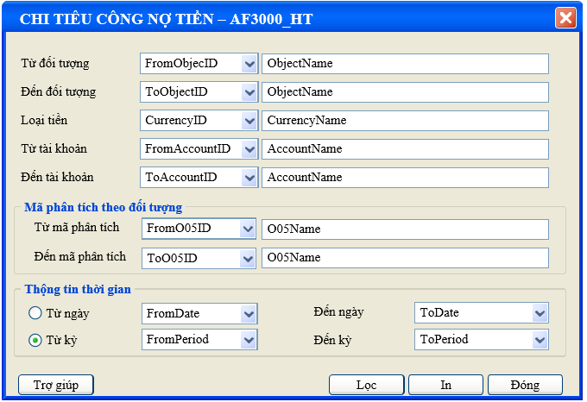

Đổ nguồn combobox mã phân tích
select AnaID, AnaName from AT1015 where DivisionID= @DivisionID and AnaTypeID = 'O05' order by AnaID

Thực thi @SQL để load báo cáo chi tiêu công nợ tiền
exec AP7403_HT @DivisionID AS nVARCHAR(50), @FromObjectID As nVarchar(50), @ToObjectID as nVarchar(50), @FromMonth AS INT, @FromYear AS INT, @ToMonth AS INT, @ToYear AS INT, @TypeD AS TINYINT, @FromDate AS DATETIME, @ToDate AS DATETIME, @CurrencyID AS nVARCHAR(50), @FromAccountID AS nvarchar(50), @ToAccountID AS nvarchar(50), @FromO05ID As nVarchar (50), @ToO05ID as nVarchar (50), @Groupby Tinyint

